Proposition
Rapport Excès de vitesse - Semaine |  |  |  |  |  |  |  |  |  | Modifier le titre
Date(s) : 01 Oct. 2021 | 30 Déc. 2021 |  |  |  |  |  |  |  |  |  | Modifier les formats de date en JJ-MMM-AAAA
Flotte : National

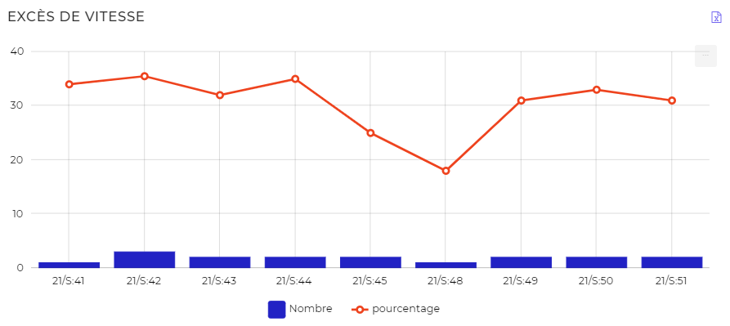
Type Véhicule | Immatriculation | Conducteur | Semaine | Vitesse maximale (km/h) | Distance totale parcourue (km) | Distance en excès de vitesse (km) | Pourcentage en excès de vitesse | Durée en excès de vitesse (mn) | Nombre d'excès de vitesse
Moto | 18 M 7123 AA | Non attribué | 21/S:41 | 83 | 337 | 51 | 15% | 42 | 1
Moto | 18 M 88 21 AA | Sylvestre RAMADAN | 21/S:42 | 89 | 553 | 183 | 33% | 123 | 2
Moto | 18 M 88 21 AA | Sylvestre RAMADAN | 21/S:43 | 85 | 561 | 83 | 14% | 76 | 2
Moto | 18 M 88 21 AA | Sylvestre RAMADAN | 21/S:44 | 88 | 468 | 107 | 22% | 75 | 3
Moto | 18 M 88 21 AA | Sylvestre RAMADAN | 21/S:45 | 81 | 556 | 76 | 13% | 66 | 2
Moto | 18 M 88 20 AA | OLIVIER MADJITOLOUM | 21/S:49 | 87 | 403 | 100 | 24% | 78 | 2
Moto | 18 M 88 20 AA | OLIVIER MADJITOLOUM | 21/S:50 | 84 | 486 | 110 | 22% | 85 | 2
Moto | 18 M 88 20 AA | OLIVIER MADJITOLOUM | 21/S:51 | 86 | 466 | 104 | 22% | 79 | 2
 |  | Colonne moins large | Colonne moins large | Colonne moins large | Colonne moins large | Colonne moins large | Colonne moins large | Colonne moins large | Colonne moins large
 |  |  |  |  |  |  | Pourquoi alignement à gauche ?

